Reporte
 | INFORME RESULTADOS PERIODO 3 LENGUAJE 3º año Básico

 | ESTABLECIMIENTO: ESCUELA LAS CAMELIAS
 | CUROS: 3º
 | PROFESOR(A) JEFE: YANET

 | Resultados del curso:
 | Este informe detalla los resultados de la Prueba de Educación Lenguaje realizada el 1 alumnos. Mientras mayor es el número de alumnos presentes, más representativos son los datos
 | Los resultados del curso se muestran en porcentaje de logro, es decir, el número de preguntas buenas dentro del total de la prueba. Para que tenga una noción, las escalas de notas fijan el 60% de logro como equivalente a una nota 4.0

 | Indicador | Extracción explícita | Extracción implícita | Reflexión texto | Funciones Gramatical | Escritura
 | Promedio | 100% | 100% | 100% | 100% | 100%
 | Min | 100% | 100% | 100% | 100% | 100%
 | Max | 100% | 100% | 100% | 100% | 100%

 | Es importante considerar la dispersión dentro del curso. Fijarse en la diferencia entre el máximo y mínimo.

 | A continuación se muestra el rendimiento de los niños y niñas de su curso.

Nº | Nombre |  |  | Extracción explícita | Extracción implícita | Reflexión texto | Funciones Gramatical | Escritura
1 | Aburto Barría Fernanda Belén |  |  | 100% | 100% | 100% | 100% | 100%
2 | Aguilera Fernández Cristian Adrián Benjamín
3 | Ampay Teuquil Francisco Eduardo
4 | Andler Colil Alejandra Paola
5 | Bustamante Ramírez Diego Ignacio
6 | Bustamante Vargas Héctor Eduardo
7 | Cárcamo Cárdenas Yonathan David
8 | Coli Ojeda Bridny Soledad
9 | Coronado Uribe Felipe Andrés
10 | Correa Uribe Annette De Los Angeles
11 | Cuitiño Barría Matías Ignacio
12 | Díaz Gallardo Víctor Alexis
13 | Espinoza Krema Alexander Patricio
14 | Flores González Misael Alejandro
15 | Gadaleta Velásquez Stephanie Esperanza
16 | Galindo Márquez Elías Sebastián
17 | Gómez Paredes Danixsa Simoney
18 | Gómez Paredes Vania Aylin
19 | Gonzalez González Felipe Agustín
20 | González Vargas Alan Damián
21 | Guerrero Ojeda Cristofer Ignacio
22 | Hernández Gallardo Katya Valesca
23 | Igor Fuentes Ricardo Benjamín
24 | Mena Maldonado Leandro Isaias
25 | Millatureo Fuentealba Juan Pablo
26 | Millatureo Fuentealba Maximiliano Andrés
27 | Monsalve Aguilar Benjamín Juan Franco
28 | Muñoz Navarro Lucas Abimael
29 | Nancuante Burgos Boris Ignacio
30 | Neumann Téllez Monserratt Alexandra
31 | Ojeda Quintul Brayan Joaquín
32 | Ojeda Vargas Juan Eros
33 | Paillacar Barría Robin Rigoberto
34 | Paredes Marquardt Omi Seyel
35 | Peña Hernández Jazhiel De Jesús
36 | Punol Oyarzo Bianka Odette
37 | Quezada Arauz Francisco Andrés
38 | Retamales Aliante Tiare Licete
39 | Rubilar Barría Yaris Monserrat
40 | Soto Fernández Tomás Andrés
41 | Soto Unquén Cintia Arleth
42 | Ulloa Velásquez Bania Estefanía
43 | Vargas Carimán Krisna Alejandra
44 | Vera Poblete Benjamín Alexis
45 | Guzmán Hermosilla Mercedes Yareska
46
PROMEDIO CURSO |  |  |  | 100% | 100% | 100% | 100% | 100%

 | Posterior a la corrección de la prueba ; su análisis debe considerar como referente la tabla de especificaciones, en los ítemes cada uno de sus estudiantes deben tener como mínimo el 50%. Si sus estudiantes no cumplen con este mínimo, esta información le daría señales que requieren de un fuerte reforzamiento en este eje
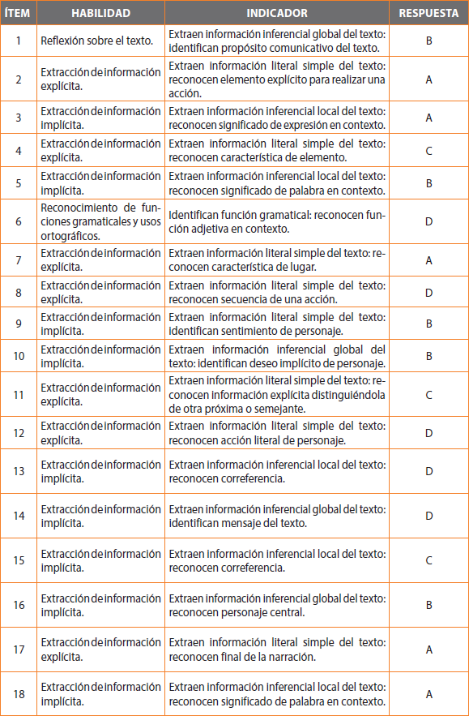
Pregunta | HABILIDAD |  | INDICADORES |  |  |  | Logro
 |  |  |  |  |  |  | 100%
 |  |  |  |  |  |  | 100%
 |  |  |  |  |  |  | 100%
 |  |  |  |  |  |  | 100%
 |  |  |  |  |  |  | 100%
 |  |  |  |  |  |  | 100%
 |  |  |  |  |  |  | 100%
 |  |  |  |  |  |  | 100%
 |  |  |  |  |  |  | 100%
 |  |  |  |  |  |  | 100%
 |  |  |  |  |  |  | 100%
 |  |  |  |  |  |  | 100%
 |  |  |  |  |  |  | 100%
 |  |  |  |  |  |  | 100%
 |  |  |  |  |  |  | 100%
 |  |  |  |  |  |  | 100%
 |  |  |  |  |  |  | 100%
 |  |  |  |  |  |  | 100%
19 | Escritura Clase69: Escriben un articulo informativo. |  |  |  |  |  | 100%
 | Le pedimos que se centre en aquellas preguntas que están bajo el promedio del curso y trabaje aquellas habilidades que se indican en la tabla.

